Hoja1
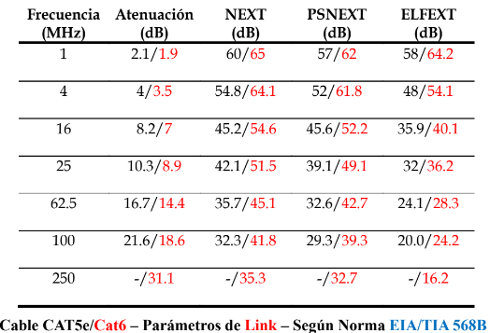
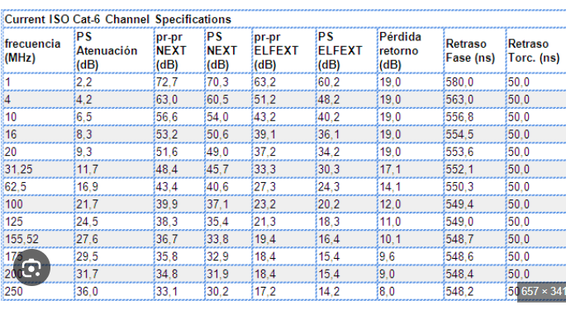
Comparación de las características de las distintas categorías de cable UTP
Categoría 5 / 5e / 6

Frecuencia (MHz) | Atenuación (dB) |  |  | NEXT (dB) |  |  | PSNEXT (dB) |  |  | ACR (dB) | PSACR (dB) | ELFEXT (dB) |  |  | PSELFEXT (dB) | Retardo de propagación (s) | Pérdida de retorno | Delay Skew (s)
1 |  | 2.1 | 1.9 |  | 60 | 65 |  | 57 | 62 |  |  |  | 58 | 64.2
4 |  | 4 | 3.5 |  | 54.8 | 64.1 |  | 52 | 61.8 |  |  |  | 48 | 54.1
16 |  | 8.2 | 7 |  | 45.2 | 54.6 |  | 45.6 | 52.2 |  |  |  | 35.9 | 40.1
25 |  | 10.3 | 8.9 |  | 42.1 | 51.5 |  | 39.1 | 49.1 |  |  |  | 32 | 36.2
62.5 |  | 16.7 | 14.4 |  | 35.7 | 45.1 |  | 32.6 | 42.7 |  |  |  | 24.1 | 28.3
100 |  | 21.6 | 18.6 |  | 32.3 | 41.8 |  | 29.3 | 39.3 |  |  |  | 20 | 24.2
250 |  | - | 31.1 |  | - | 35.3 |  | - | 32.7 |  |  |  | - | 16.2

